Kuvat
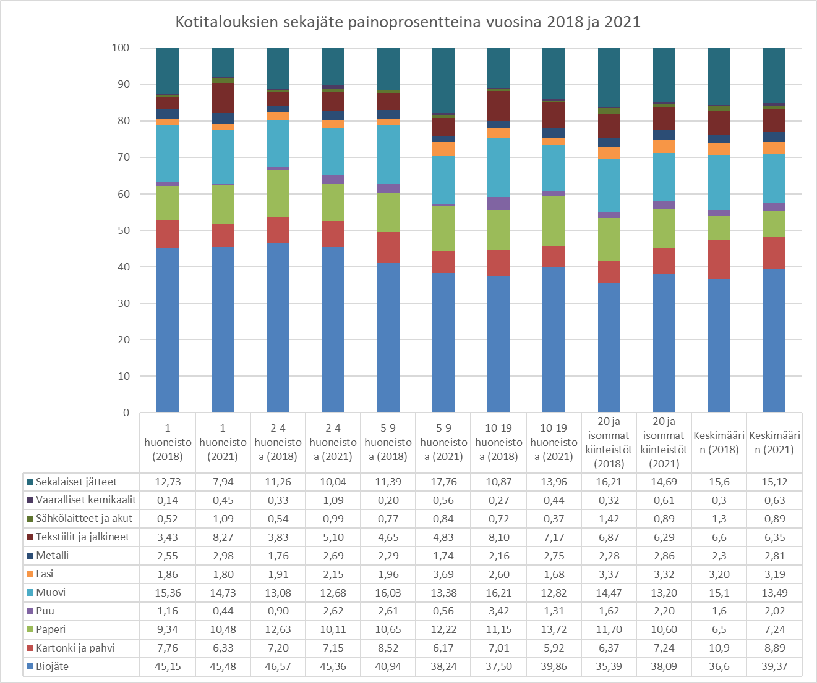
Kuva 1. HSY:n kuljettaman sekajätteen määrä vuosittain eri kuukausina. [HSY:n raportointijärjestelmä]

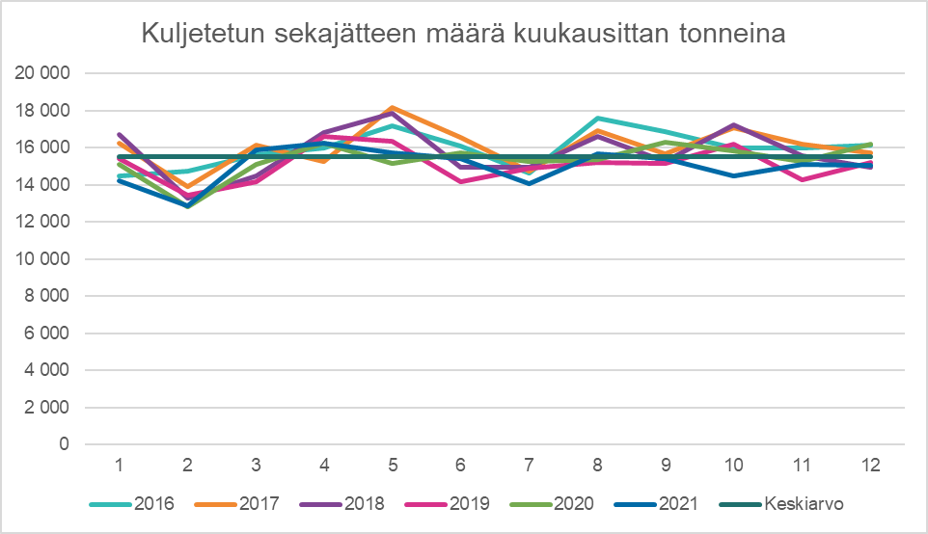

Kuva 3. Kaaviokuva näytteenotosta

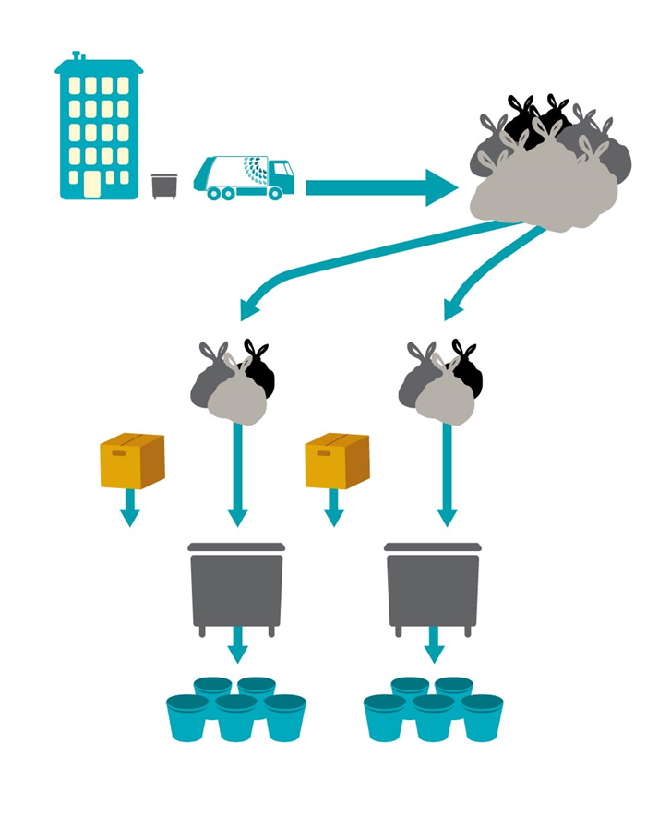

Kuva 5. Sekajätteen määrä asukasta kohden vuodessa eri vuosina ja eri tutkimusryhmissä (keskimäärin painotettuna).
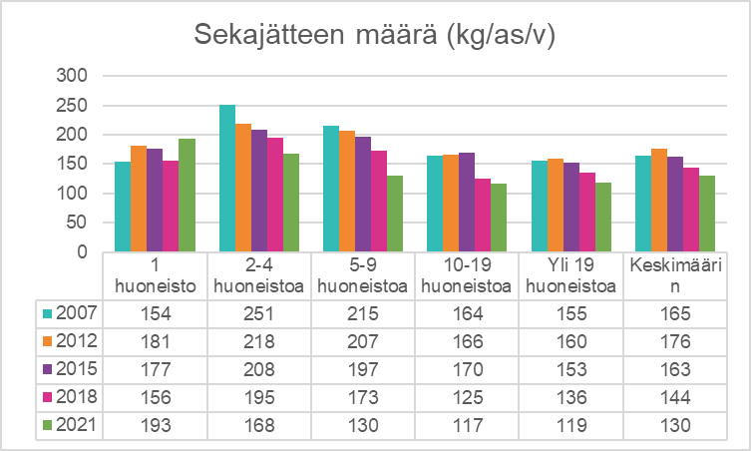

Kuva 6. Pääkaupunkiseudun kotitalouksien sekajätteen määrä jätejakeittain vuonna 2021 eri tutkimusryhmissä ja keskimäärin.

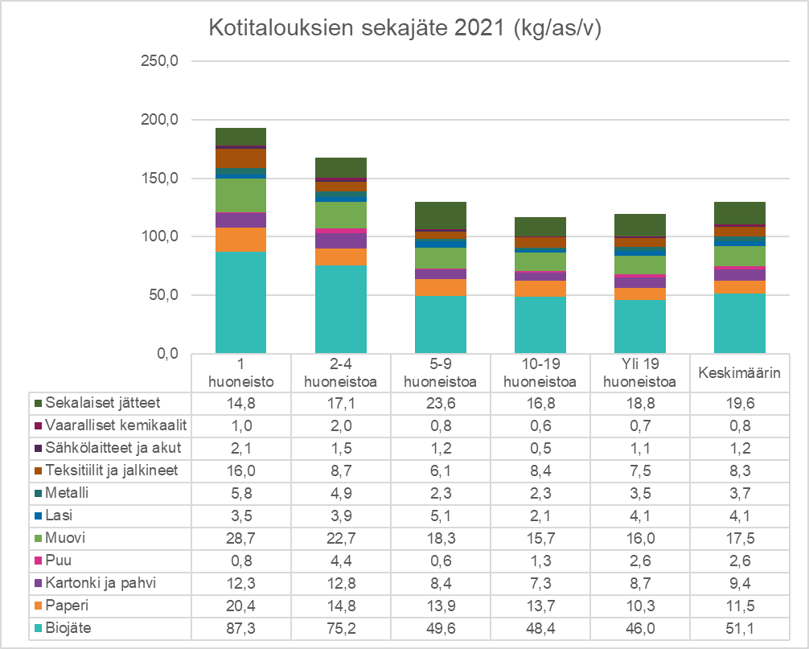

Kuva 7. Pääkaupunkiseudun kotitalouksien sekajätteen jakautuminen eri jätejaeryhmiin painoprosentteina eri tutkimusryhmissä ja keskimäärin vuonna 2021.
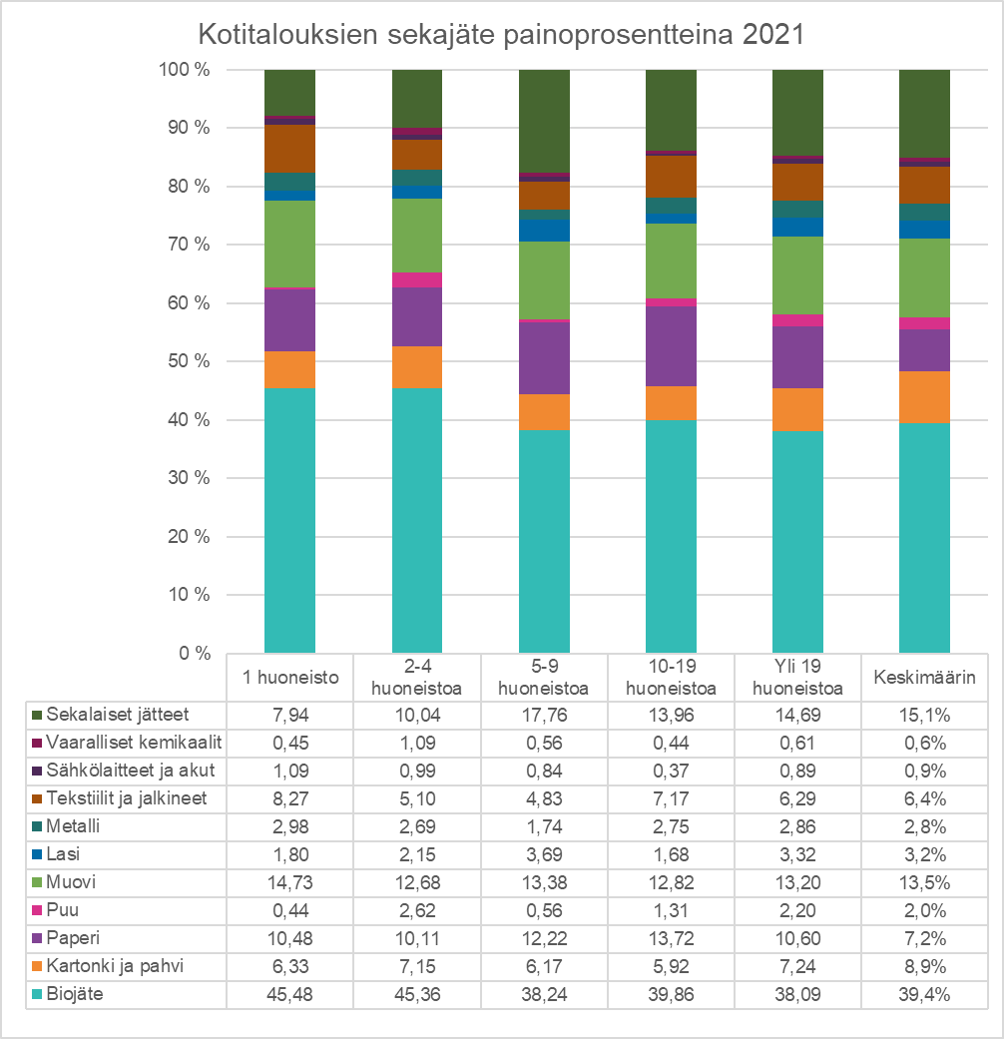

Kuva 8. Pääkaupunkiseudun kotitalouksien sekajätteen jakautuminen eri jätejakeisiin (%) vuonna 2021

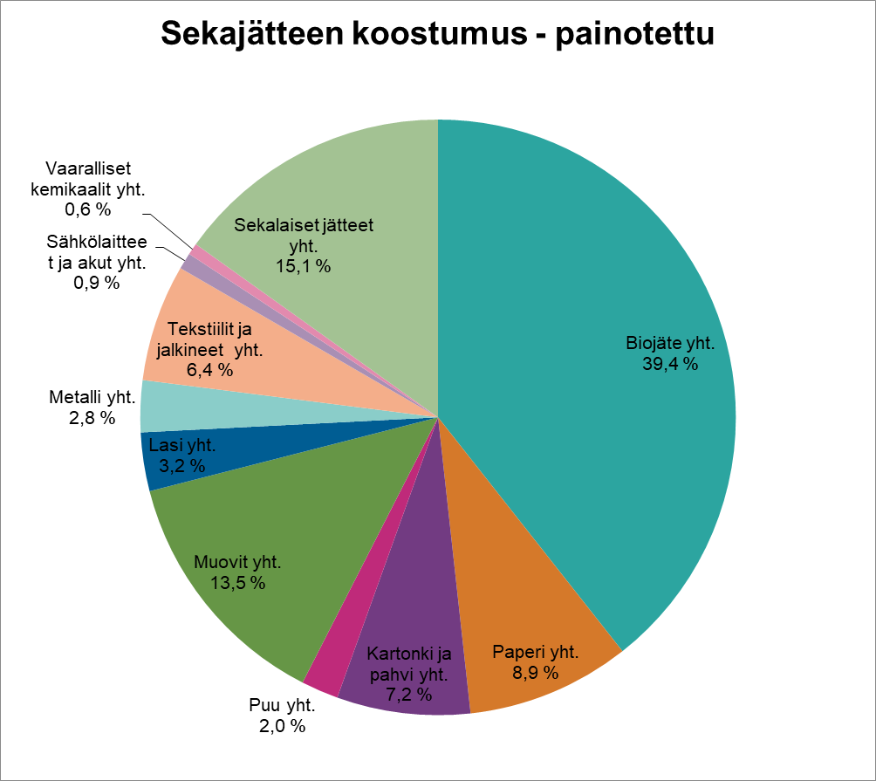

Kuva 9. Pääkaupunkiseudun kotitalouksien sekajäte 2021
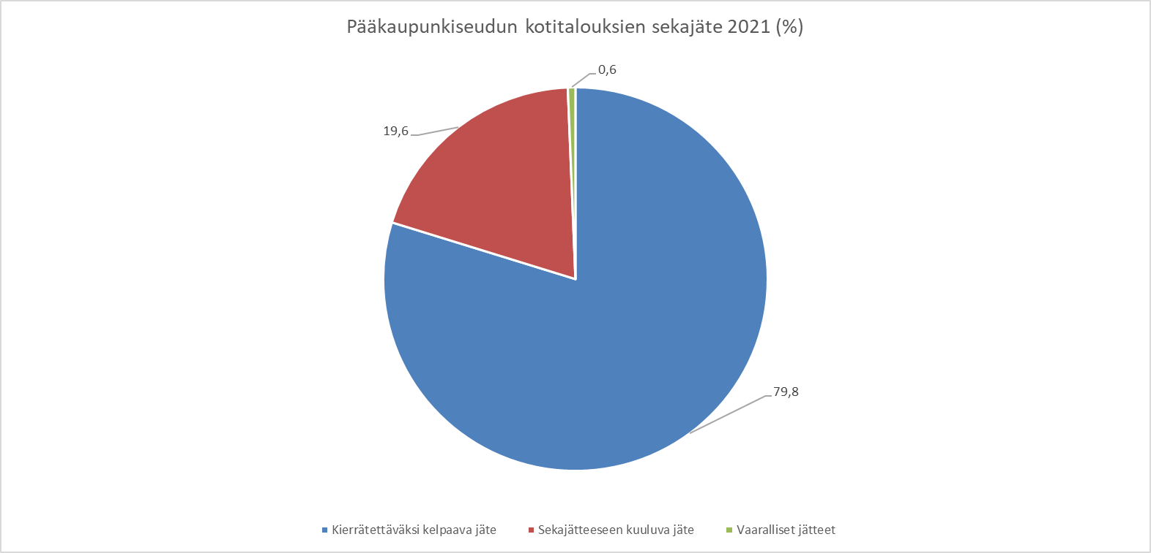

Kuva 10. Kotitalouksien sekajätteen vertailu vuosina 2018 ja 2021 (painoprosentteina)

